Hoja1
PRODUCCIONES DEKORARTE SAS
NIT. 900,645,501-1
TEL 467 4072
Proyecto: El bolero de rubén . Supervisor: Anthony Gonzalez .. Departamento: Escenografía. Responsable: Guillermo Torres .
No. | IMAGEN | DESCRIPCION | ESTADO | # | VALOR | ANOTACIONES | Entrega
1 |  | Planta Electrica | Bueno | 1 | - | - | ✓
2 |  | Luces Auxiliares | Bueno | 2 | - | 1 roto | ✘
3 |  | Tronzadora | Perfecto | 1 | - | Con disco | ✓
4 |  | Caja de Herramientas | Bueno | 1 | - | Contiene ruedas de diferente tipo | ✓
5 |  | Baldes | Regular | 2 | - | - | ✓
6 |  | Herramientas de construcción | Bueno | 2-1 | - | 2 Palustres. 1 Plana. | ✘
7 |  | Prensa de mesa | Perfecto | 1 | - | - | ✘
8 |  | Palas de construcción | Bueno | 2 | - | - | ✓
9 | 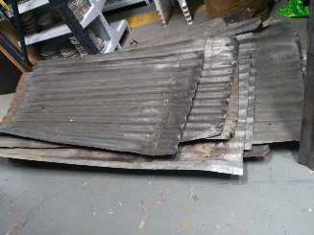 | Tejas | Regular | +10 | - | - | ✓
10 |  | Escaleras | Bueno | 4 | - | Diferentes tamaños | ✓
11 |  | Tansportacarga | Perfecto | 1 | - | Llegó muy deteriorada. | ✘
12 |  | Carretilla | Bueno | 1 | - | - | ✓
13 |  | Mesa de trabajo | Regular | 1 | - | - | ✓
14 |  | Transporta maletas | Regular | 1 | - | - | ✘
15 |  | Escritorio y Silla | Perfecto | 1-1 | - | - | ✓
16 |  | Elementos de protección | Perfecto | 1-2 | - | 1 Careta. 2 Tapaoidos | ✓
17 |  | Cobija | Bueno | 1 | - | - | ✓
18 |  | Carpa 6x6 | Perfecto | 1 | - | - | ✘
19 |  | Pantone | Perfecto | 1 | - | - | ✓

